Sheet1
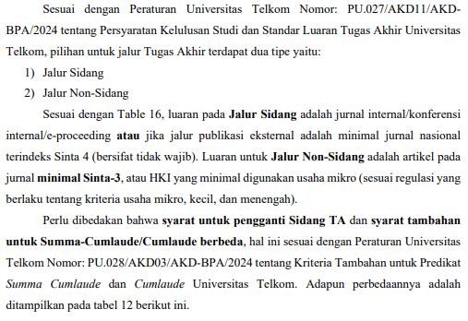
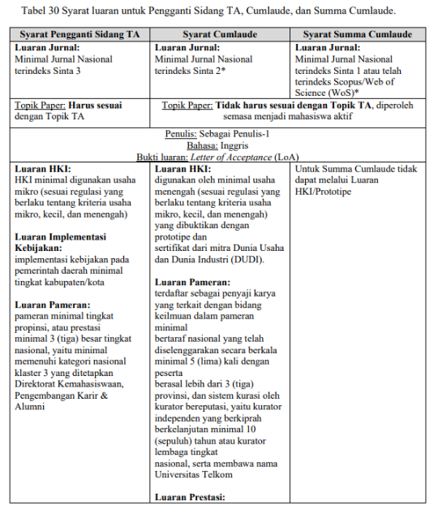
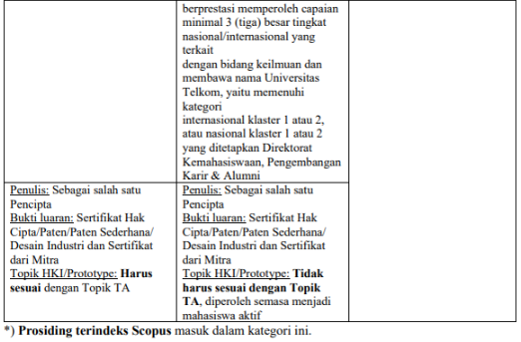
No | Tipe Skema Cumlaude / SummaCumlaude | Keterangan | Eviden
1 | Publikasi Jurnal (Summa Cumlaude & Cumlaude) | Topik Paper: Tidak harus sesuai dengan Topik TA, diperoleh semasa menjadi mahasiswa aktif, Bahasa Inggris, Sebagai Penulis-1 SummaCumlaude : Minimal Jurnal Nasional terindeks Sinta 1 atau telah terindeks Scopus/Web of Science (WoS)* Cumlaude : Minimal Jurnal Nasional terindeks Sinta 2 (Termasuk Prosiding terindeks Scopus) | 1. Formulir Validasi Luaran Cumlaude/Summacumlaude unit kerjasama dan riset 2. LOA dari publisher
2 | Pameran (Hanya Cumlaude) | Luaran Pameran: terdaftar sebagai penyaji karya yang terkait dengan bidang keilmuan dalam pameran minimal bertaraf nasional yang telah diselenggarakan secara berkala minimal 5 (lima) kali dengan peserta berasal lebih dari 3 (tiga) provinsi, dan sistem kurasi oleh kurator bereputasi, yaitu kurator independen yang berkiprah berkelanjutan minimal 10 (sepuluh) tahun atau kurator lembaga tingkat nasional, serta membawa nama Universitas Telkom | 1. Sertifikat 2. Evidence Pendukung Lainnya
3 | Lomba (Hanya Cumlaude) | Luaran Prestasi : berprestasi memperoleh capaian minimal 3 (tiga) besar tingkat nasional/internasional yang terkait dengan bidang keilmuan dan membawa nama Universitas Telkom, yaitu memenuhi kategori internasional klaster 1 atau 2, atau nasional klaster 1 atau 2 yang ditetapkan Direktorat Kemahasiswaan, Pengembangan Karir & Alumni | 1. BA Verifikasi Kemahasiswaan 1. Sertifikat 2. Evidence Pendukung Lainnya
4 | HKI (Hanya Cumlaude) | minimal digunakan oleh usaha menengah (sesuai regulasi yang berlaku tentang kriteria usaha mikro, kecil, dan menengah) yang dibuktikan dengan prototipe dan sertifikat dari mitra Dunia Usaha dan Dunia Industri (DUDI). Penulis: Sebagai salah satu Pencipta. Bukti luaran: Sertifikat Hak Cipta/Paten/Paten Sederhana/ Desain Industri dan Sertifikat dari Mitra. Topik HKI/Prototype: Tidak harus sesuai dengan Topik TA, diperoleh semasa menjadi mahasiswa aktif | 1. Formulir Validasi Luaran Cumlaude/Summacumlaude 2. Sertifikat HKI 2. Sertifikat DUDI dan atau evidence pendukung lainnya

